Cover
Ant移行ツール
操作手順書(開発・移送管理者用)

1.資源取得
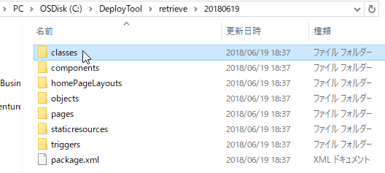
1. 資源取得
※前提として、Ant移行ツールセットアップ手順書を元にセットアップが完了していることとする

① | テキストエディタ（任意）にて、C:\DeployTool\retrieve.package.xmlを編集する
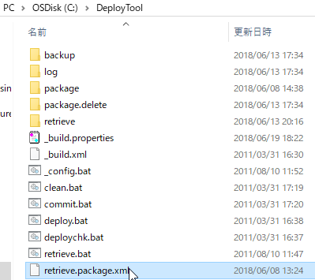

※ | retrieve.package.xmlに取得対象とするオブジェクトを定義する
 | <members>タグ:オブジェクト名
 | <name>タグ:パッケージ名

 | 下記例では、「ApexClassパッケージの、*(全ての)オブジェクト」を定義している

② | コマンドプロンプトを起動する
 | コマンドプロンプトにて、C:\DeployTool\retrieve.batを実行し、デプロイチェックを実施する
 | >C:\DeployTool\retrieve.bat
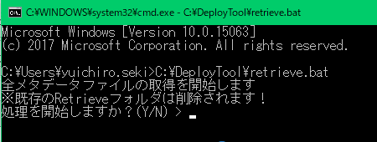

③ | コマンドプロンプトにて、[Y]と入力し、Enterキーを押下する
 | >Y
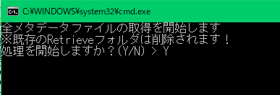

④ | 資源の取得が開始する

⑤ | 「【終了】retrieve」と表示されれば資源取得が完了する
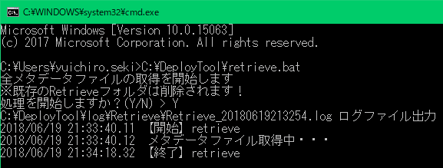

④ | エクスプローラにて、C:\DeployTool\retrieve\YYYYMMDD直下に取得した資源が配置されていることを確認する

